Chart1
 | JmlKasus(S) | Tidak Main(S1) | Ya(S2) | Entropy | Gain
Cloudy | 4 | 0 | 4 | 0
Rainy | 5 | 1 | 4 | 0.69972183241
Sunny | 5 | 3 | 2 | 0.99315685693
 |  |  |  |  | 0.1838509254
Cool | 4 | 0 | 4 | 0
Hot | 4 | 2 | 2 | 1
Mild | 6 | 2 | 4 | 0.91829583405
 |  |  |  |  | 0.37050650055
High | 7 | 4 | 3 | 0.98522813603
Normal | 7 | 0 | 7 | 0
 |  |  |  |  | 0.0059777114238
TIDAK | 8 | 2 | 6 | 0.81127812446
YA | 6 | 2 | 4 | 0.91829583405

Sheet1
 |  | JmlKasus(S) | Tidak Main(S1) | Ya(S2) | Entropy | Gain | OUTLOOK | TEMPERATURE | HUMIDITY | WINDY | PLAY
Total |  | 14 | 4 | 10 | 0.86312056857 |  | Sunny | Hot | High | No | Don't Play
Outlook |  |  |  |  |  | 0.25852103666 | Sunny | Hot | High | Yes | Don't Play
 | Cloudy | 4 | 0 | 4 | 0 |  | Cloudy | Hot | High | No | Play
 | Rainy | 5 | 1 | 4 | 0.69972183241 |  | Rainy | Mild | High | No | Play
 | Sunny | 5 | 3 | 2 | 0.99315685693 |  | Rainy | Cool | Normal | No | Play
Temp |  |  |  |  |  | 0.1838509254 | Rainy | Cool | Normal | Yes | Play
 | Cool | 4 | 0 | 4 | 0 |  | Cloudy | Cool | Normal | Yes | Play
 | Hot | 4 | 2 | 2 | 1 |  | Sunny | Mild | High | No | Don't Play
 | Mild | 6 | 2 | 4 | 0.91829583405 |  | Sunny | Cool | Normal | No | Play
Humidity |  |  |  |  |  | 0.37050650055 | Rainy | Mild | Normal | No | Play
 | High | 7 | 4 | 3 | 0.98522813603 |  | Sunny | Mild | Normal | Yes | Play
 | Normal | 7 | 0 | 7 | 0 |  | Cloudy | Mild | High | Yes | Play
Windy |  |  |  |  |  | 0.0059777114238 | Cloudy | Hot | Normal | No | Play
 | TIDAK | 8 | 2 | 6 | 0.81127812446 |  | Rainy | Mild | High | Yes | Don't Play
 | YA | 6 | 2 | 4 | 0.91829583405

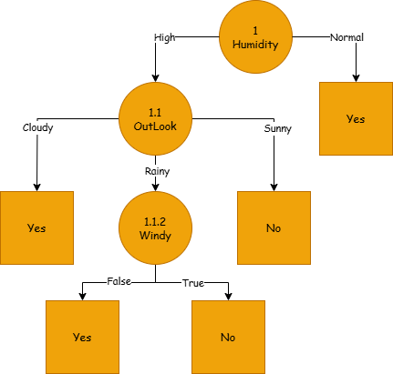
Perhitungan Node 1.1
 |  | Jml Kasus | Tidak(S1) | Ya(S2) | Entropy | Gain
Humidity High |  | 7 | 4 | 3 | 0.98522813603
Outlook |  |  |  |  |  | 0.69951385032
 | Cloudy | 2 | 0 | 2 | 0
 | Rainy | 2 | 1 | 1 | 1
 | Sunny | 3 | 3 | 0 | 0
Temp |  |  |  |  |  | 0.020244207154
 | Cool | 0 | 0 | 0 | 0
 | Hot | 3 | 2 | 1 | 0.91829583405
 | Mild | 4 | 2 | 2 | 1
Windy |  |  |  |  |  | 0.020244207154
 | No | 4 | 2 | 2 | 1
 | Yes | 3 | 2 | 1 | 0.91829583405

Perhitungan Node 1.1.2
 |  | Jml Kasus | Tidak(S1) | Ya(S2) | Entropy | Gain
Humadity High and Outlook Rainly |  | 2 | 1 | 1 | 1
Temp |  |  |  |  |  | 0
 | Cool | 0 | 0 | 0 | 0
 | Hot | 0 | 0 | 0 | 0
 | Mild | 2 | 1 | 1 | 1 |  | Jika kelembapan (humidity) normal, maka bermain tenis. Jika kelembapan tinggi, maka keputusan bermain tenis tergantung pada cuaca (outlook). Jika cuaca mendung (cloudy), maka bermain tenis. Jika cuaca cerah (sunny), maka tidak bermain. Jika cuaca hujan (rainy), maka keputusan bermain tenis tergantung pada kondisi angin (windy). Jika tidak ada angin, maka bermain tenis. Jika ada angin, maka tidak bermain.
Windy |  |  |  |  |  | 1
 | No | 1 | 0 | 1 | 0
 | Yes | 1 | 1 | 0 | 0

